Лист1
 | Шинопровод 3-х фазный

Изображение | Название | Цвет | Длинна | Цена
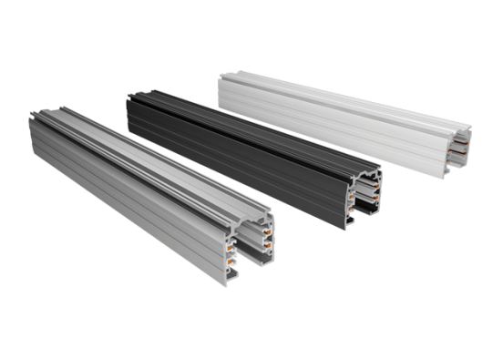 | Шинопровод | Белый, серый, черный | 1м. | 800.00
 | Шинопровод | Белый, серый, черный | 2м. | 1,600.00
 | Шинопровод | Белый, серый, черный | 3м. | 2,400.00
 | Шинопровод | Белый, серый, черный | 4м. | 3,000.00
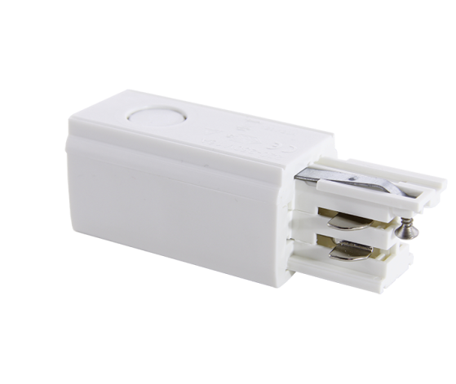 | Токоподвод | Белый, серый, черный |  | 245.00
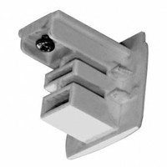 | Заглушка декоративная | Белый, серый, черный |  | 35.00
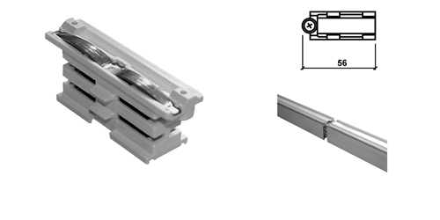 | Внутренний стык | Белый, серый, черный |  | 140.00
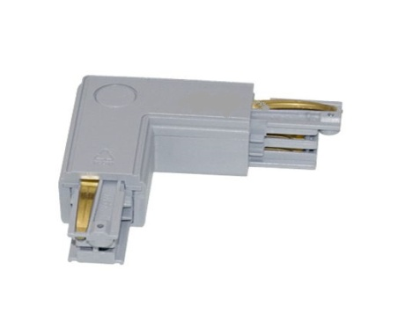 | Угол левый, правый | Белый, серый, черный |  | 385.00
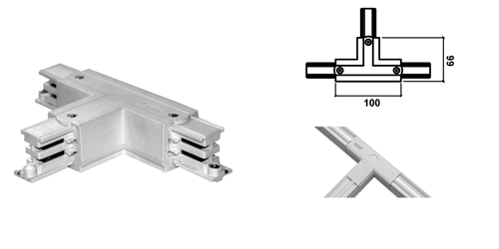 | Угол Т – образный | Белый, серый, черный |  | 560.00
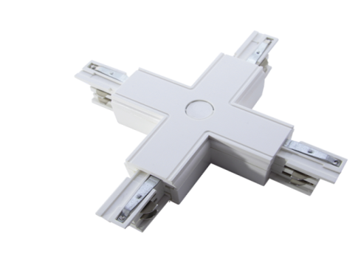 | Угол Х – образный | Белый, серый, черный |  | 665.00
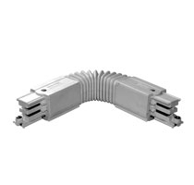 | Гибкий угол | Белый, серый, черный |  | 560.00
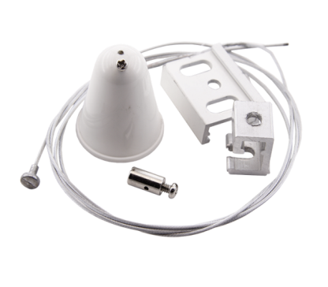 | комплект подвеса с тросом | Белый, серый, черный | 1.5м. | 315.00
 | комплект подвеса с тросом | Белый, серый, черный | 3м. | 420.00
 | комплект подвеса с тросом | Белый, серый, черный | 5м. | 490.00
 | Название | Потребление | Аналог | Цена
К НАЧАЛУ |  |  |  | К НАЧАЛУ

